数据&BUG
数据不符&系统BUG待处理问题清单
序号 | 测试问题模块 | 测试问题类别 | 问题详细描述 | 测试人 | 处理人 | 是否解决 | 问题截图 | 备注
1 | 经营管控-资源类-拓展布局 | 显示问题 | 页面滚动条已经到底了，但数据没有展示完，滚轮可以显示后面的数据。 | 肖劲 |  |  | 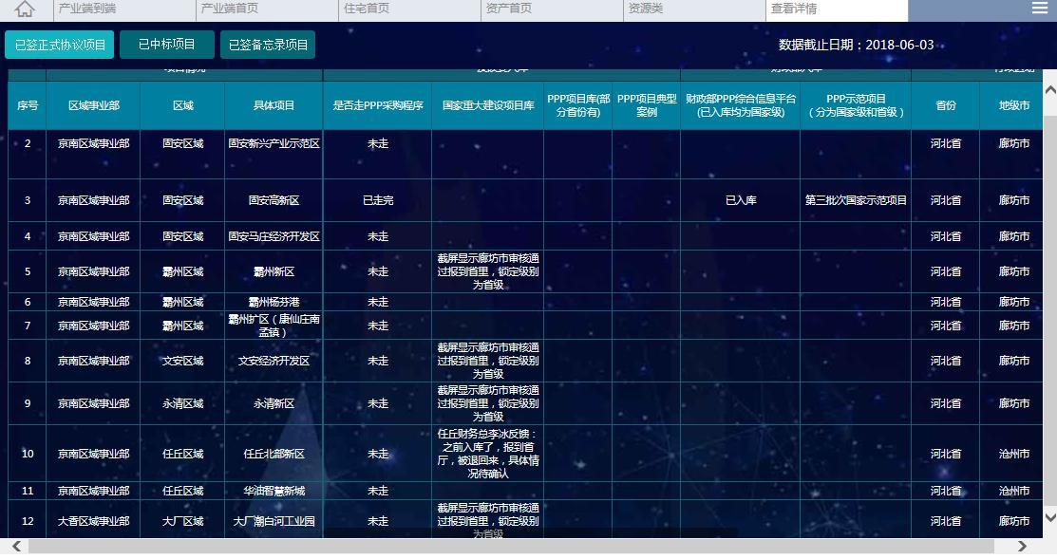
2 | 经营管控-资源类-指标批复 | 显示问题 | 两个当季 | 肖劲 | 李帅霞 | 已解决 | 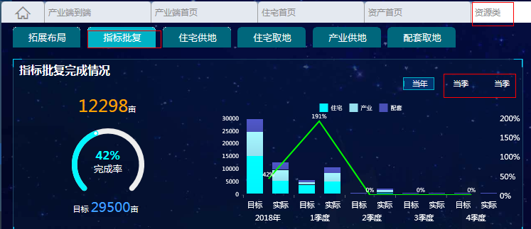
3 | 经营管控-业务类-产业-产业集群 | 数据问题 | 两个目标数不一致 | 肖劲 | 李帅霞 | 已解决 | 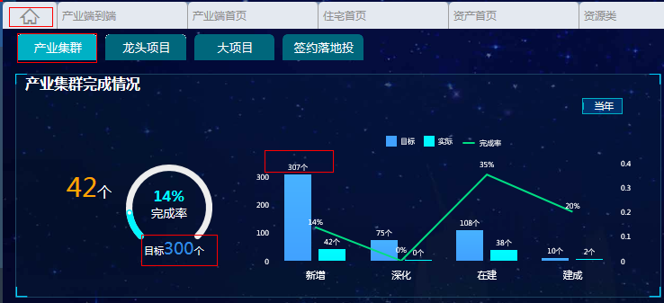 | 